cuadro_responsabilidad
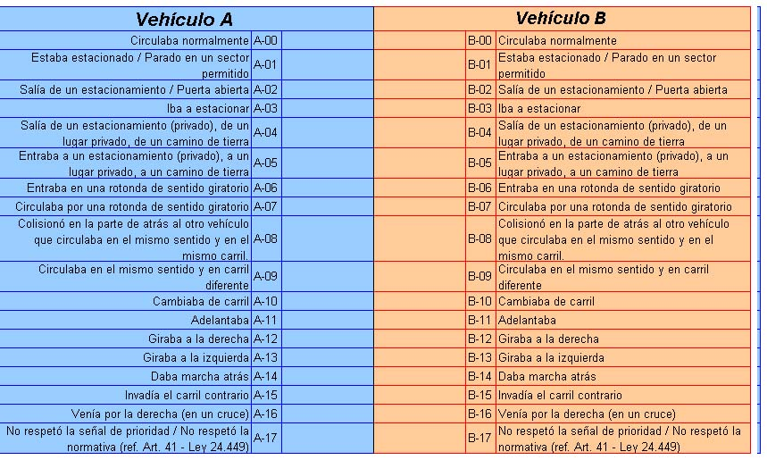

Responsabilidad del accidente:
Al sólo efecto de este convenio, la atribución de responsabilidad se basará en la aplicación de las pautas objetivas previstas en la “Tabla de responsabilidades” anexa al presente y recaerá en su totalidad sobre uno de los participantes del siniestro. Para la descripción del hecho se partirá de:
Para la descripción del hecho se partirá de:
a) Los relatos contenidos en cada una de las denuncias efectuadas.
b) Informes de terceros, testigos u otros elementos de uso habitual por las aseguradoras.
c) Fotos.

